Sheet1
JavaScript with json

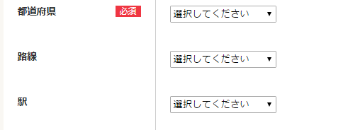
 | $(document).ready(function(){
 |  | $("select[name='prefCd']").change(function(){
 |  | $("input[name='prefCd']").attr("value",$("select[name='prefCd']").find("option:selected").val());

 |  | $.getJSON("../routeMstList/",{prefCd:$("select[name='prefCd']").val()},function(dataObj){

 |  |  | $("#routeCd option").remove();
 |  |  | //$("#routeCd option").val("選択してください");
 |  |  | var opt = document.createElement("option");
 |  |  |  | opt.value = "";
 |  |  |  | opt.text = "選択してください";
 |  |  |  | document.inputForm.routeCd.add(opt);
 |  |  |  | $(dataObj.routeMstList).each(function () {
 |  |  |  |  | var opt = document.createElement("option");
 |  |  |  |  | opt.value = this.routeCd;
 |  |  |  |  | opt.text = this.routeName;
 |  |  |  |  | document.inputForm.routeCd.add(opt);
 |  |  | });

 |  |  | $("#stationCd option").remove();
 |  |  | var opt = document.createElement("option");
 |  |  | opt.value = "";
 |  |  | opt.text = "選択してください";
 |  |  | document.inputForm.stationCd.add(opt);
 |  | });
 |  | });
 | });

